【記入ガイド】
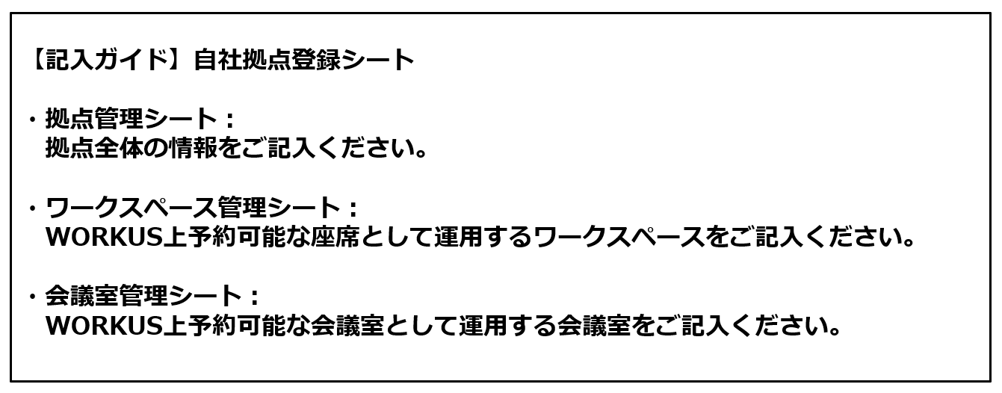

【ご参考】アプリ表示
アプリ表示イメージ ※本シートに記載いただく各種情報のアプリへの反映イメージです。

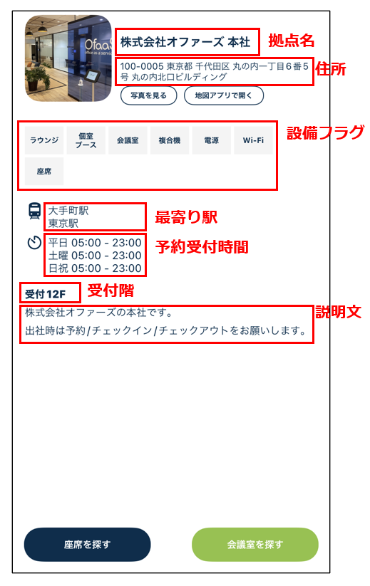
 | （拠点管理）拠点情報反映イメージ | （ワークスペース管理）フロア・区画反映イメージ |  | （会議室管理）会議室情報反映イメージ
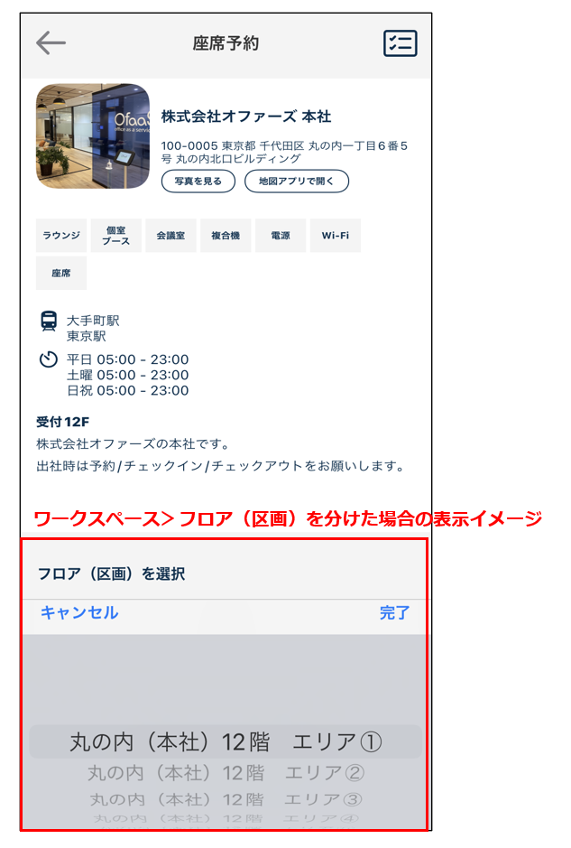
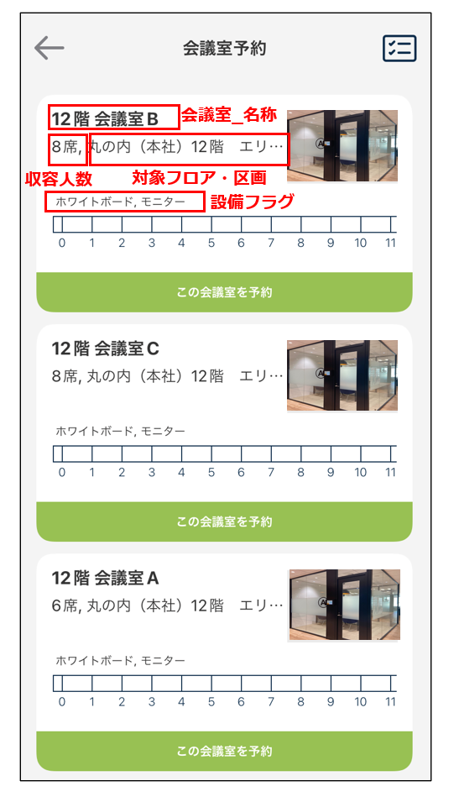

 | その他ご参考：WORKUSモバイルアプリ版_利用ガイド＞P17～19 座席予約について、P28～34 会議室予約について
 | https://support.workus-web.com/hc/ja/articles/4403298449305

 | 拠点画像登録について
 | ※画像登録について 1拠点につき最大5枚の画像登録が可能です。 会議室についても1室につき1枚登録可能です。 本シートとあわせて画像をご提出ください。 [推奨] ファイル形式：JPG/PNG/PDF/GIF ファイル容量：1MB以下 サイズ ：1280 x 720、1024 x 576、768 x 432 ピクセル

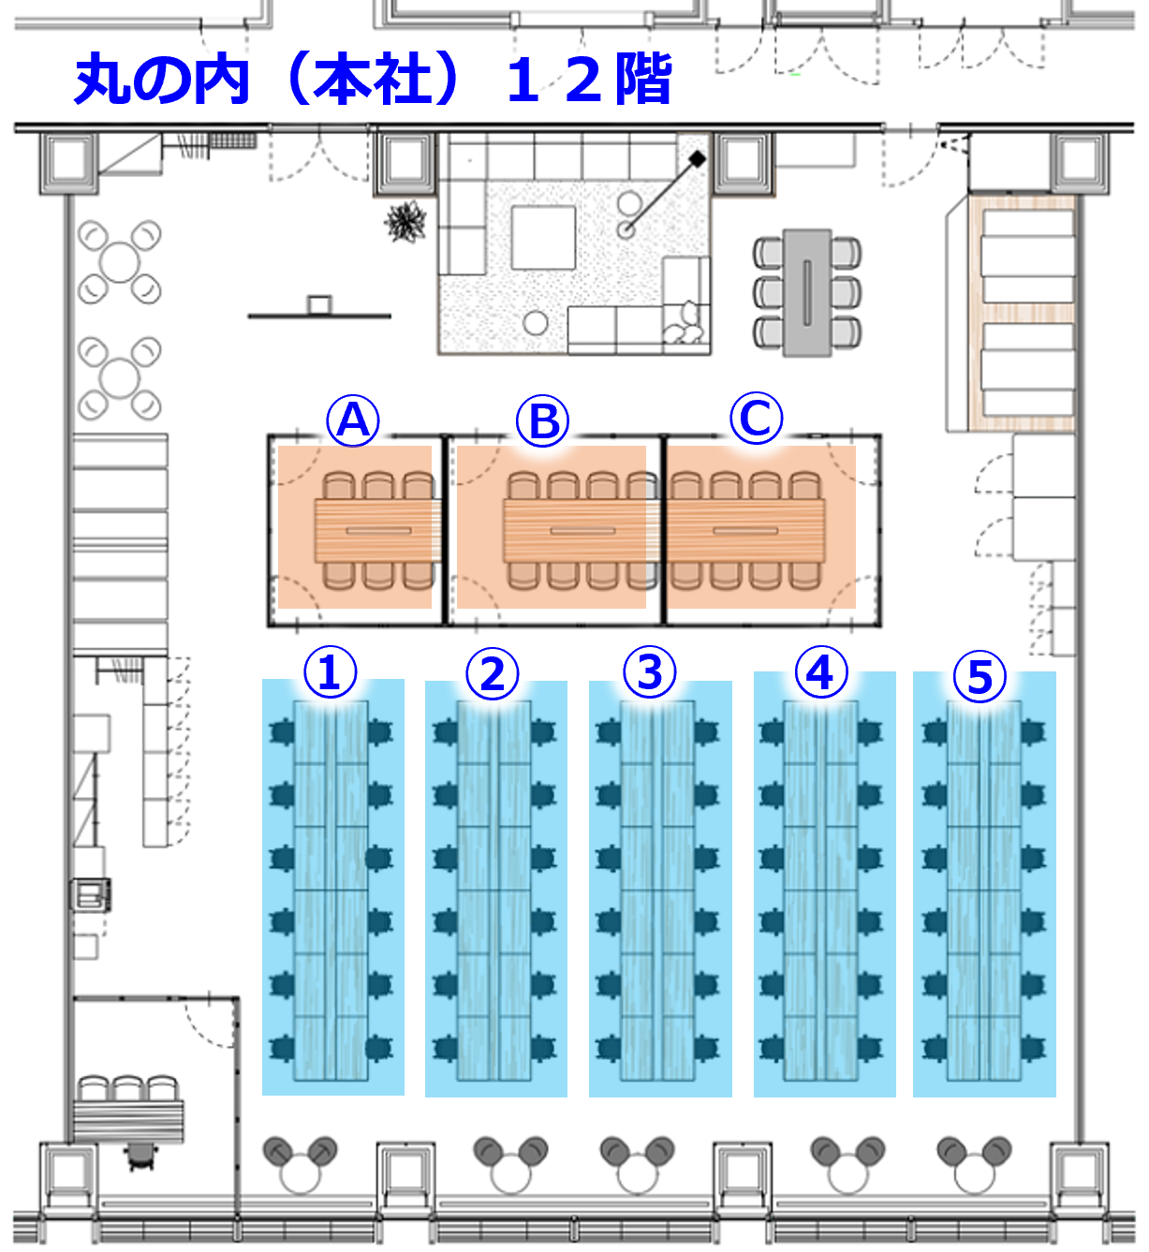
 | 拠点画像：運用例
 |  |  | ※拠点画像：運用例について ワークスペースをフロア、区画、島ごとに分けて運用する場合は 左記フロアマップのような予約対象の区画や島がわかる画像のご登録をおすすめいたします。アプリ上でのご確認が可能です。 作成についてはお客様側でお願いしております。推奨ファイル形式は拠点画像の形式と同様です。

拠点管理
企業名 | 拠点名 | 郵便番号 | 住所1 | 住所2 | 住所3 | 建物名 | 受付階 | 平日定休日フラグ | 平日開業時間 | 平日閉業時間 | 土曜定休日フラグ | 土曜開業時間 | 土曜閉業時間 | 日祝定休日フラグ | 日祝開業時間 | 日祝閉業時間 | 座席 | ラウンジ | 個室ブース | 会議室 | Wi-Fi | 複合機 | 電源 | 駐車場 | 最寄駅1 | 最寄駅2 | 最寄駅3 | 最寄駅4 | 最寄駅5 | 説明文
サンプル株式会社 | 東京本社 | 100-0005 | 東京都 | 千代田区 | 丸の内1-6-5 | 丸の内北口ビルディング | 12 |  | 0600 | 2200 |  | 0600 | 2200 | 1 |  |  | 1 | 1 | 1 | 1 | 1 | 1 | 1 |  | JR東京駅 徒歩約１分 |  |  |  |  | サンプル株式会社 東京本社です。

補足（R～Y列：設備フラグ）
対象の拠点に当該列の設備が有りの場合は「1」をご入力ください。
補足（AE列：説明文）
貴社内向けの拠点説明文のご記入をお願いいたします。
補足（I～Q列：予約受付時間）
拠点の予約を受付ける時間帯をご記入ください。
土日祝など予約受付なしの場合は「定休日フラグ」
の列に「1」をご記入ください。

ワークスペース管理
企業名 | 拠点名 | フロア | フロア・区画_名称 | ワークスペース_名称 | ワークスペース_予約可能席数
サンプル株式会社 | 東京本社 | 12 | A | 座席 | 10

補足（C列：フロア、D列：フロア・区画_名称）
同じ拠点で2種類以上ワークペースを登録する場合は「フロア・区画_名称」
をご記入の上、フロアまたは区画を分けてご登録ください。
同じ拠点のワークスペースを部署ごと又は島ごとに登録する場合も
フロア・区画_名称をご記入いただき分けてご登録ください。

会議室管理
企業名 | 拠点名 | 会議室_名称 | 会議室_フロア | 会議室_収容人数 | 会議室_ホワイトボード | 会議室_モニター
サンプル株式会社 | 東京本社 | A会議室 | 12 | 6 | 1 | 1

補足（F,G列：ホワイトボード、モニター）
ご登録される会議室にホワイトボードまたはモニターの設備が有り
の場合は「1」をご記入ください。

